Calendar
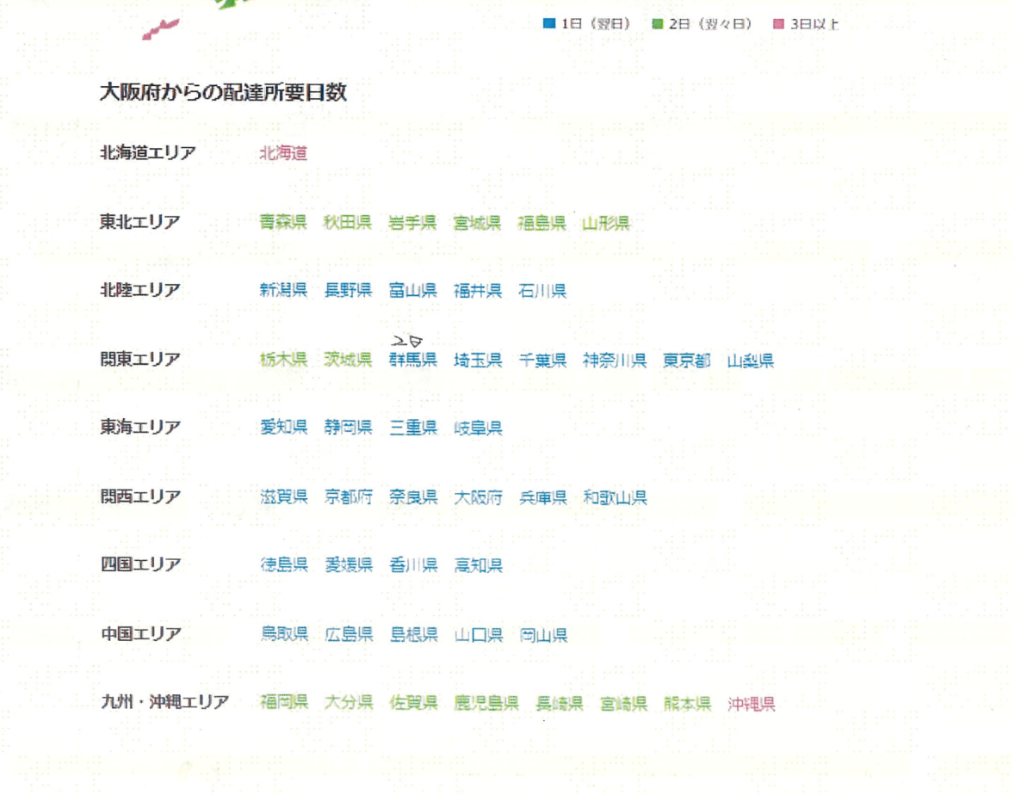
日付 | 出荷 | 輸送 | 曜日
2026-07-01 | ○ | ○ | 水 |  | 北海道 | 3 | 出荷予定日 | 到着日 | 配送先 | 配送情報 | 日数
2026-07-02 | ○ | ○ | 木 |  | 青森 | 2 |  |  |  | 0 | 0
2026-07-03 | ○ | ○ | 金 |  | 秋田 | 2 |  |  |  | 0 | 0
2026-07-04 | × | ○ | 土 |  | 岩手 | 2 |  |  |  | 0 | 0
2026-07-05 | × | × | 日 |  | 宮城 | 2 |  |  |  | 0 | 0
2026-07-06 | ○ | ○ | 月 |  | 福島 | 2 |  |  |  | 0 | 0
2026-07-07 | ○ | ○ | 火 |  | 山形 | 2 |  |  |  | 0 | 0
2026-07-08 | ○ | ○ | 水 |  | 新潟 | 1 |  |  |  | 0 | 0
2026-07-09 | ○ | ○ | 木 |  | 長野 | 1 |  |  |  | 0 | 0
2026-07-10 | ○ | ○ | 金 |  | 富山 | 1 |  |  |  | 0 | 0
2026-07-11 | × | ○ | 土 |  | 福井 | 1 |  |  |  | 0 | 0
2026-07-12 | × | × | 日 |  | 石川 | 1 |  |  |  | 0 | 0
2026-07-13 | ○ | ○ | 月 |  | 栃木 | 2 |  |  |  | 0 | 0
2026-07-14 | ○ | ○ | 火 |  | 茨城 | 2 |  |  |  | 0 | 0
2026-07-15 | ○ | ○ | 水 |  | 群馬 | 1 |  |  |  | 0 | 0
2026-07-16 | ○ | ○ | 木 |  | 埼玉 | 1 |  |  |  | 0 | 0
2026-07-17 | ○ | ○ | 金 |  | 千葉 | 1 |  |  |  | 0 | 0
2026-07-18 | × | ○ | 土 |  | 神奈川 | 1 |  |  |  | 0 | 0
2026-07-19 | × | × | 日 |  | 東京 | 1 |  |  |  | 0 | 0
2026-07-20 | × | × | 月 |  | 山梨 | 1 |  |  |  | 0 | 0
2026-07-21 | ○ | ○ | 火 |  | 愛知 | 1 |  |  |  | 0 | 0
2026-07-22 | ○ | ○ | 水 |  | 静岡 | 1 |  |  |  | 0 | 0
2026-07-23 | ○ | ○ | 木 |  | 三重 | 1 |  |  |  | 0 | 0
2026-07-24 | ○ | ○ | 金 |  | 岐阜 | 1 |  |  |  | 0 | 0
2026-07-25 | × | ○ | 土 |  | 滋賀 | 1 |  |  |  | 0 | 0
2026-07-26 | × | × | 日 |  | 京都 | 1 |  |  |  | 0 | 0
2026-07-27 | ○ | ○ | 月 |  | 奈良 | 1 |  |  |  | 0 | 0
2026-07-28 | ○ | ○ | 火 |  | 大阪 | 1 |  |  |  | 0 | 0
2026-07-29 | ○ | ○ | 水 |  | 兵庫 | 1 |  |  |  | 0 | 0
2026-07-30 | ○ | ○ | 木 |  | 和歌山 | 1 |  |  |  | 0 | 0
2026-07-31 | ○ | ○ | 金 |  | 徳島 | 1
 |  |  |  |  | 愛媛 | 1
 |  |  |  |  | 香川 | 1
 |  |  |  |  | 高知 | 1
 |  |  |  |  | 鳥取 | 1
 |  |  |  |  | 広島 | 1
 |  |  |  |  | 島根 | 1
2026-08-01 | × | ○ | 土 |  | 山口 | 1
2026-08-02 | × | × | 日 |  | 岡山 | 1
2026-08-03 | ○ | ○ | 月 |  | 福岡 | 2
2026-08-04 | ○ | ○ | 火 |  | 大分 | 2
2026-08-05 | ○ | ○ | 水 |  | 佐賀 | 2
2026-08-06 | ○ | ○ | 木 |  | 鹿児島 | 2
2026-08-07 | ○ | ○ | 金 |  | 長崎 | 2
2026-08-08 | × | ○ | 土 | ？ | 宮崎 | 2
2026-08-09 | × | × | 日 |  | 熊本 | 2
2026-08-10 | × | × | 月 |  | 沖縄 | 3
2026-08-11 | × | × | 火
2026-08-12 | × | × | 水
2026-08-13 | × | × | 木
2026-08-14 | × | × | 金
2026-08-15 | × | × | 土 | ？
2026-08-16 | × | × | 日
2026-08-17 | ○ | ○ | 月
2026-08-18 | ○ | ○ | 火
2026-08-19 | ○ | ○ | 水
2026-08-20 | ○ | ○ | 木
2026-08-21 | ○ | ○ | 金
2026-08-22 | × | ○ | 土
2026-08-23 | × | × | 日
2026-08-24 | ○ | ○ | 月
2026-08-25 | ○ | ○ | 火
2026-08-26 | ○ | ○ | 水
2026-08-27 | ○ | ○ | 木
2026-08-28 | ○ | ○ | 金
2026-08-29 | × | ○ | 土
2026-08-30 | × | × | 日
2026-08-31 | ○ | ○ | 月

2026-09-01 | ○ | ○ | 火
2026-09-02 | ○ | ○ | 水
2026-09-03 | ○ | ○ | 木
2026-09-04 | ○ | ○ | 金
2026-09-05 | × | ○ | 土
2026-09-06 | × | × | 日
2026-09-07 | ○ | ○ | 月
2026-09-08 | ○ | ○ | 火
2026-09-09 | ○ | ○ | 水
2026-09-10 | ○ | ○ | 木
2026-09-11 | ○ | ○ | 金
2026-09-12 | × | ○ | 土
2026-09-13 | × | × | 日
2026-09-14 | ○ | ○ | 月
2026-09-15 | ○ | ○ | 火
2026-09-16 | ○ | ○ | 水
2026-09-17 | ○ | ○ | 木
2026-09-18 | ○ | ○ | 金
2026-09-19 | × | ○ | 土
2026-09-20 | × | × | 日
2026-09-21 | × | × | 月
2026-09-22 | × | × | 火
2026-09-23 | × | × | 水
2026-09-24 | ○ | ○ | 木
2026-09-25 | ○ | ○ | 金
2026-09-26 | × | ○ | 土
2026-09-27 | × | × | 日
2026-09-28 | ○ | ○ | 月
2026-09-29 | ○ | ○ | 火
2026-09-30 | ○ | ○ | 水

2026-10-01 | ○ | ○ | 木
2026-10-02 | ○ | ○ | 金
2026-10-03 | × | ○ | 土
2026-10-04 | × | × | 日
2026-10-05 | ○ | ○ | 月
2026-10-06 | ○ | ○ | 火
2026-10-07 | ○ | ○ | 水
2026-10-08 | ○ | ○ | 木
2026-10-09 | ○ | ○ | 金
2026-10-10 | × | ○ | 土
2026-10-11 | × | × | 日
2026-10-12 | × | × | 月
2026-10-13 | ○ | ○ | 火
2026-10-14 | ○ | ○ | 水
2026-10-15 | ○ | ○ | 木
2026-10-16 | ○ | ○ | 金
2026-10-17 | × | ○ | 土
2026-10-18 | × | × | 日
2026-10-19 | ○ | ○ | 月
2026-10-20 | ○ | ○ | 火
2026-10-21 | ○ | ○ | 水
2026-10-22 | ○ | ○ | 木
2026-10-23 | ○ | ○ | 金
2026-10-24 | × | ○ | 土
2026-10-25 | × | × | 日
2026-10-26 | ○ | ○ | 月
2026-10-27 | ○ | ○ | 火
2026-10-28 | ○ | ○ | 水
2026-10-29 | ○ | ○ | 木
2026-10-30 | ○ | ○ | 金
2026-10-31 | × | ○ | 土

2026-11-01 | × | × | 日
2026-11-02 | ○ | ○ | 月
2026-11-03 | × | × | 火
2026-11-04 | ○ | ○ | 水
2026-11-05 | ○ | ○ | 木
2026-11-06 | ○ | ○ | 金
2026-11-07 | × | ○ | 土
2026-11-08 | × | × | 日
2026-11-09 | ○ | ○ | 月
2026-11-10 | ○ | ○ | 火
2026-11-11 | ○ | ○ | 水
2026-11-12 | ○ | ○ | 木
2026-11-13 | ○ | ○ | 金
2026-11-14 | × | ○ | 土
2026-11-15 | × | × | 日
2026-11-16 | ○ | ○ | 月
2026-11-17 | ○ | ○ | 火
2026-11-18 | ○ | ○ | 水
2026-11-19 | ○ | ○ | 木
2026-11-20 | ○ | ○ | 金
2026-11-21 | × | ○ | 土
2026-11-22 | × | × | 日
2026-11-23 | × | × | 月
2026-11-24 | ○ | ○ | 火
2026-11-25 | ○ | ○ | 水
2026-11-26 | ○ | ○ | 木
2026-11-27 | ○ | ○ | 金
2026-11-28 | × | ○ | 土
2026-11-29 | × | × | 日
2026-11-30 | ○ | ○ | 月

2026-12-01 | ○ | ○ | 火
2026-12-02 | ○ | ○ | 水
2026-12-03 | ○ | ○ | 木
2026-12-04 | ○ | ○ | 金
2026-12-05 | × | ○ | 土
2026-12-06 | × | × | 日
2026-12-07 | ○ | ○ | 月
2026-12-08 | ○ | ○ | 火
2026-12-09 | ○ | ○ | 水
2026-12-10 | ○ | ○ | 木
2026-12-11 | ○ | ○ | 金
2026-12-12 | × | ○ | 土
2026-12-13 | × | × | 日
2026-12-14 | ○ | ○ | 月
2026-12-15 | ○ | ○ | 火
2026-12-16 | ○ | ○ | 水
2026-12-17 | ○ | ○ | 木
2026-12-18 | ○ | ○ | 金
2026-12-19 | × | ○ | 土
2026-12-20 | × | × | 日
2026-12-21 | ○ | ○ | 月
2026-12-22 | ○ | ○ | 火
2026-12-23 | ○ | ○ | 水
2026-12-24 | ○ | ○ | 木
2026-12-25 | ○ | ○ | 金
2026-12-26 | × | × | 土 | ?
2026-12-27 | × | × | 日
2026-12-28 | × | × | 月
2026-12-29 | × | × | 火
2026-12-30 | × | × | 水
2026-12-31 | × | × | 木

2027-01-01 | × | × | 金
2027-01-02 | × | × | 土
2027-01-03 | × | × | 日
2027-01-04 | × | × | 月
2027-01-05 | ○ | ○ | 火
2027-01-06 | ○ | ○ | 水
2027-01-07 | ○ | ○ | 木
2027-01-08 | ○ | ○ | 金
2027-01-09 | × | ○ | 土
2027-01-10 | × | × | 日
2027-01-11 | × | × | 月
2027-01-12 | ○ | ○ | 火
2027-01-13 | ○ | ○ | 水
2027-01-14 | ○ | ○ | 木
2027-01-15 | ○ | ○ | 金
2027-01-16 | × | ○ | 土
2027-01-17 | × | × | 日
2027-01-18 | ○ | ○ | 月
2027-01-19 | ○ | ○ | 火
2027-01-20 | ○ | ○ | 水
2027-01-21 | ○ | ○ | 木
2027-01-22 | ○ | ○ | 金
2027-01-23 | × | ○ | 土
2027-01-24 | × | × | 日
2027-01-25 | ○ | ○ | 月
2027-01-26 | ○ | ○ | 火
2027-01-27 | ○ | ○ | 水
2027-01-28 | ○ | ○ | 木
2027-01-29 | ○ | ○ | 金
2027-01-30 | × | ○ | 土
2027-01-31 | × | × | 日

2027-02-01 | ○ | ○ | 月
2027-02-02 | ○ | ○ | 火
2027-02-03 | ○ | ○ | 水
2027-02-04 | ○ | ○ | 木
2027-02-05 | ○ | ○ | 金
2027-02-06 | × | ○ | 土
2027-02-07 | × | × | 日
2027-02-08 | ○ | ○ | 月
2027-02-09 | ○ | ○ | 火
2027-02-10 | ○ | ○ | 水
2027-02-11 | × | × | 木
2027-02-12 | ○ | ○ | 金
2027-02-13 | × | ○ | 土
2027-02-14 | × | × | 日
2027-02-15 | ○ | ○ | 月
2027-02-16 | ○ | ○ | 火
2027-02-17 | ○ | ○ | 水
2027-02-18 | ○ | ○ | 木
2027-02-19 | ○ | ○ | 金
2027-02-20 | × | ○ | 土
2027-02-21 | × | × | 日
2027-02-22 | × | × | 月
2027-02-23 | × | × | 火
2027-02-24 | ○ | ○ | 水
2027-02-25 | ○ | ○ | 木
2027-02-26 | ○ | ○ | 金
2027-02-27 | × | ○ | 土
2027-02-28 | × | × | 日

2027-03-01 | ○ | ○ | 月
2027-03-02 | ○ | ○ | 火
2027-03-03 | ○ | ○ | 水
2027-03-04 | ○ | ○ | 木
2027-03-05 | ○ | ○ | 金
2027-03-06 | × | ○ | 土
2027-03-07 | × | × | 日
2027-03-08 | ○ | ○ | 月
2027-03-09 | ○ | ○ | 火
2027-03-10 | ○ | ○ | 水
2027-03-11 | ○ | ○ | 木
2027-03-12 | ○ | ○ | 金
2027-03-13 | × | ○ | 土
2027-03-14 | × | × | 日
2027-03-15 | ○ | ○ | 月
2027-03-16 | ○ | ○ | 火
2027-03-17 | ○ | ○ | 水
2027-03-18 | ○ | ○ | 木
2027-03-19 | ○ | ○ | 金
2027-03-20 | × | ○ | 土
2027-03-21 | × | × | 日
2027-03-22 | × | × | 月
2027-03-23 | ○ | ○ | 火
2027-03-24 | ○ | ○ | 水
2027-03-25 | ○ | ○ | 木
2027-03-26 | ○ | ○ | 金
2027-03-27 | × | ○ | 土
2027-03-28 | × | × | 日
2027-03-29 | ○ | ○ | 月
2027-03-30 | ○ | ○ | 火
2027-03-31 | ○ | ○ | 水

